Bons Cadeaux
TC ID | Titre | Pré-conditions | Steps | tests_data | Résultats Actuels | Résultats Attendus | Status (Réussi/ Echéc) | Remarques | Captures
 | Bons Cadeaux
 | Redirection vers la page de bons cadeaux sur le BO - V3 | 1) Le client est sur le site demo Playpro V3 2) Le client s'ouvre la page de connexion sur un navigateur "Chrome" version "latest" 3) Une internet stable et forte | 1) taper un URL sur le navigateur chrome | https://demo.playpro.fr/back-office/bons_cadeau-v2 | L'admin passe au table de bons cadeaux sur le slug: Suivi des ventes/ Fidélisation/ Bons cadeaux | Redirection vers la page des bons cadeaux marche correctement | Passed
 | Achat un bon cadeau en caisse et payer la commande | 1) L'admin est sur la page de la connexion via URL: "https://demo.playpro.fr/back-office/login" 2) L'admin est sur la caisse nomade VIA URL: "https://demo.playpro.fr/back-office/caisse" 3) Une internet stable et forte | 1) entrer un email client 2) cliquer sur Bons cadeau 3) En popup, choisir Montant 4) En popup, choisir Quantité 5) En popup, cliquer sur le bouton "Valider" 6) En panier , cliquer sur le bouton "Valider le bon cadeau" 7) En popup, valider le bon cadeau, choisir un client (Bénéficiaire) 8) cliquer sur le bouton Valider 9) En panier , cliquer sur le bouton "Encaisser" 10) choisir Moyen de paiement 11) cliquer et encaisser la commande 12) passer au table de bons cadeaux | 1) chaker.nehos@yopmail.com 3) 100€ 4) 1 7) nehos client - nehos.client@nehos-groupe.com 10) CB | 8) msg alerte: Bon cadeau ajouté au panier ! 11) msg alerte: Encaissement Validé ! Achat d’une commande bon cadeau depuis BO - V3 ou depuis le site de démo, le bon cadeau généré reste systématiquement avec le statut « Bloqué », ce qui empêche son utilisation. Code : 3158049183 Date d'envoi : 2026-01-04 23:00 Date d'expiration : 2026-04-15 09:41 Montant total : 100.00 Solde : 100.00 Statut : Bloqué Date de création : 2026-01-05T10:37:48.000000Z ==> encaissement et cloture un bon cadeau en caisse nomade, ça crée un bon cadeau Actif | Achat bon cadeau se termine correctement avec le statut: Actif | Corrigé
15 | PLPRB-1084 _ include is_blocked in select on voucher check code TC02: Encaissement une commande(Réservation) avec un code de bon cadeau bloqué en Back-Office (caisse) | 1) Le client est sur le site demo Playpro V3 2) Le client s'ouvre la page de connexion sur un navigateur "Chrome" version "latest" 3) Une internet stable et forte | 1) passer une réservation d'activité sur le calendrier 2) aller au caisse nomade par ID order 3) cliquer sur le bouton Encisser" 3) taper un code de bon cadeau Bloqué 4) cliquer sur le bouton "Encaisser" pour payer 5) vérifier l'utilisation d'un bon cadeau Bloqué en Back-Office - Caisse |  | Résultat attendu ❌ Code refusé ❌ Aucun impact sur le montant ✅ Message clair : "Une erreur qui s’est produite" | Ce que fait la PR: - Ajoute le champ is_blocked dans la requête API de vérification du code bon cadeau Objectif : empêcher l’utilisation des bons cadeaux bloqués sur le Back-Office - Caisse | Passed | La création d'un bon cadeau en caisse nomade n'est pas implémentée pour le moment
17 | PLPRB-1084 _ include is_blocked in select on voucher check code TC04: Encaissement une commande(Réservation) avec un nouveau code de bon cadeau Actif crée sur le Back-Office - Caisse | 1) Le client est sur le site demo Playpro V3 2) Le client s'ouvre la page de connexion sur un navigateur "Chrome" version "latest" 3) Une internet stable et forte | 1) passer une réservation d'activité sur le calendrier 2) aller au caisse nomade par ID order 3) cliquer sur le bouton Encisser" 3) taper un code de bon cadeau Actif 4) cliquer sur le bouton "Encaisser" pour payer 5) vérifier l'utilisation d'un bon cadeau Actif en Back-Office - Caisse |  | Résultat attendu Bon cadeau Actif → doit toujours fonctionner normalement | Ce que fait la PR: - Ajoute le champ is_blocked dans la requête API de vérification du code bon cadeau Objectif : l’utilisation des bons cadeaux actifs marche correctement aprés la création d'un nouveau bon cadeau | Passed | La création d'un bon cadeau en caisse nomade n'est pas implémentée pour le moment

5 | PLPRB-1513 Page Clients TC-05 – Affichage du listing des bons cadeaux | 1) L'admin est connecté au Back-Office avec un email et mot de passe valides {bchaker28@yahoo.com, admin} via URL: https://chakertestqa-bo.playpro.fr /back-office/login 2) Une internet stable et forte | 1) Cliquer sur Bons cadeaux |  | La liste des bons cadeaux crées sur bo ou sur le site s'affiche dans le table: Bons cadeaux | Le tableau s’affiche Les colonnes sont celles prévues Données cohérentes (montant, statut, date, client…) | Passed | Périmètre Page Clients Sections : Groupes clients Bons cadeaux (listing uniquement) Abonnements et forfaits ❌ (page à venir) Billets non datés ❌ (page à venir)
7 | PLPRB-1513 Page Clients TC-07 – Statut d’un bon cadeau non réglé | 1) L'admin est connecté au Back-Office avec un email et mot de passe valides {bchaker28@yahoo.com, admin} via URL: https://chakertestqa-bo.playpro.fr /back-office/login 2) Une internet stable et forte | 1) vérifier le statut d'un bon cadeau |  | Le statut de bon cadeau crée sur BO ou sur le site web est "Bloqué" | Résultat attendu Bon cadeau inactif Aucun bouton d’activation manuel disponible | Passed | Périmètre Page Clients Sections : Groupes clients Bons cadeaux (listing uniquement) Abonnements et forfaits ❌ (page à venir) Billets non datés ❌ (page à venir)
8 | PLPRB-1513 Page Clients TC-08 – Statut après règlement | 1) L'admin est connecté au Back-Office avec un email et mot de passe valides {bchaker28@yahoo.com, admin} via URL: https://chakertestqa-bo.playpro.fr/ back-office/login 2) Une internet stable et forte 3) bon cadeau réglé | 1) vérifier le statut d'un bon cadeau |  | ne gère pas aujourd’hui : la possibiltié d’activer un bon cadeau ! Il ne sera actif qu’après règlement (logique pour un envoi web, mais surtout pour la vente physique). | Bon cadeau passe automatiquement à actif Aucune action manuelle nécessaire | Passed | Périmètre Page Clients Sections : Groupes clients Bons cadeaux (listing uniquement) Abonnements et forfaits ❌ (page à venir) Billets non datés ❌ (page à venir)
9 | PLPRB-1513 Page Clients TC-09 – Absence de création de bon cadeau | 1) L'admin est connecté au Back-Office avec un email et mot de passe valides {bchaker28@yahoo.com, admin} via URL: https://chakertestqa-bo.playpro.fr /back-office/login 2) Une internet stable et forte | 1) Chercher un bouton Créer un bon cadeau |  | Le bouton ajout bon cadeau n'existe pas et non visible | ❌ Aucun bouton de création La création via la caisse n’est pas proposée ici | Passed | Périmètre Page Clients Sections : Groupes clients Bons cadeaux (listing uniquement) Abonnements et forfaits ❌ (page à venir) Billets non datés ❌ (page à venir)
10 | PLPRB-1513 Page Clients TC-10 – Téléchargement unitaire (si existant) | 1) L'admin est connecté au Back-Office avec un email et mot de passe valides {bchaker28@yahoo.com, admin} via URL: https://chakertestqa-bo.playpro.fr /back-office/login 2) Une internet stable et forte | 1) télécharger un bon cadeau |  | Le bon cadeau est téléchargé format PDF | Téléchargement correct d’un bon cadeau Fichier valide | Passed | Périmètre Page Clients Sections : Groupes clients Bons cadeaux (listing uniquement) Abonnements et forfaits ❌ (page à venir) Billets non datés ❌ (page à venir)
12 | PLPRB-1513 Page Clients TC-12 – Export Bons Cadeaux Format CSV | 1) L'admin est connecté au Back-Office avec un email et mot de passe valides {bchaker28@yahoo.com, admin} via URL: https://chakertestqa-bo.playpro.fr /back-office/login 2) Une internet stable et forte | 1) Cliquer sur le bouton Exporter 2) cliquer sur Format CSV |  | Les bons cadeaux de table sont exportées format CSV | Message d’erreur ou bouton désactivé Aucun téléchargement lancé | Passed | Périmètre Page Clients Sections : Groupes clients Bons cadeaux (listing uniquement) Abonnements et forfaits ❌ (page à venir) Billets non datés ❌ (page à venir)
 | PLPRB-1513 Page Clients TC-12 – Export Bons Cadeaux Format Excel | 1) L'admin est connecté au Back-Office avec un email et mot de passe valides {bchaker28@yahoo.com, admin} via URL: https://chakertestqa-bo.playpro.fr /back-office/login 2) Une internet stable et forte | 1) Cliquer sur le bouton Exporter 2) cliquer sur Format Excel |  | Les bons cadeaux de table sont exportées format Excel | Message d’erreur ou bouton désactivé Aucun téléchargement lancé | Passed | Périmètre Page Clients Sections : Groupes clients Bons cadeaux (listing uniquement) Abonnements et forfaits ❌ (page à venir) Billets non datés ❌ (page à venir)

 | TC01: Vérifier Le bug en bon cadeau il faut toujours que la date d’expiration soit indiquée | 1) Le client est sur le site Playpro V3 Tenant VIA URL: https://chakerqa.playpro.fr/ 2) Le client s'ouvre la page de connexion sur un navigateur "Chrome" version "latest" 3) Une internet stable et forte 4) L'admin est sur la page Clients via URL: https://demotenant-bo.playpro.fr/back-office/ v3/customer 5) L'admin est sur la partie Bons Cadeaux via URL: https://demotenant-bo.playpro.fr/back-office/ v3/customer?tab=vouchers | 1) En caisse Nomade, achéter un bon cadeau |  | Le bon cadeau crée depuis la caisse s'affiche en table avec date d'expiration | il faut toujours que la date d’expiration soit indiquée | Passed
 | TC02: Vérifier Le bug en bon cadeau il faut toujours que la date d’expiration soit indiquée | 1) Le client est sur le site Playpro V3 Tenant VIA URL: https://demotenant.playpro.fr/ 2) Le client s'ouvre la page de connexion sur un navigateur "Chrome" version "latest" 3) Une internet stable et forte 4) L'admin est sur la page Clients via URL: https://demotenant-bo.playpro.fr/back-office/ v3/customer 5) L'admin est sur la partie Bons Cadeaux via URL: https://demotenant-bo.playpro.fr/back-office/ v3/customer?tab=vouchers | 1) Sur Le Site Web, achéter un bon cadeau |  | Le bon cadeau crée depuis Le Site Web s'affiche en table avec date d'expiration | il faut toujours que la date d’expiration soit indiquée | Passed
 | TC03: Vérifier Le bug en bon cadeau il faut toujours que la date d’expiration soit indiquée | 1) Le client est sur le site Playpro V3 Tenant VIA URL: https://demotenant.playpro.fr/ 2) Le client s'ouvre la page de connexion sur un navigateur "Chrome" version "latest" 3) Une internet stable et forte 4) L'admin est sur la page Clients via URL: https://demotenant-bo.playpro.fr/back-office/ v3/customer 5) L'admin est sur la partie Bons Cadeaux via URL: https://demotenant-bo.playpro.fr/back-office/ v3/customer?tab=vouchers | 1) En POS, achéter un bon cadeau |  | Le bon cadeau crée depuis Le POS BlueStacks s'affiche en table avec date d'expiration | il faut toujours que la date d’expiration soit indiquée | Passed
 | TC04: Essayer d'activer un Bon Cadeau: Bloqué | 1) Le client est sur le site Playpro V3 Tenant VIA URL: https://demotenant.playpro.fr/ 2) Une internet stable et forte 3) L'admin est sur la page Clients via URL: https://demotenant-bo.playpro.fr/back-office/ v3/customer 4) L'admin est sur la partie Bons Cadeaux via URL: https://demotenant-bo.playpro.fr/back-office/ v3/customer?tab=vouchers | 1) Cliquer sur Actions Btn pour un bon cadeau 2) Cliquer sur Modifier 3) En popup, Changer le statut vers "Actif" 4) En popup, Cliquer sur le bouton Enregistrer | 1) Code : 7099200552 Statut: Bloqué Montant: 100.00CHF Solde: 100.00CHF Date de creation: Date d'expiration: 01/05/2026 00:00 Bénéficiaire: (Pas de prénom) (Pas de nom) Pas d'email | Le statut voucher est changé: Bloqué ---> Actif | Le statut d'un voucher est modifiée correctement | Passed
 | TC05: Essayer de désactiver un Bon Cadeau: Partiellement utilisé | 1) Le client est sur le site Playpro V3 Tenant VIA URL: https://demotenant.playpro.fr/ 2) Une internet stable et forte 3) L'admin est sur la page Clients via URL: https://demotenant-bo.playpro.fr/back-office/ v3/customer 4) L'admin est sur la partie Bons Cadeaux via URL: https://demotenant-bo.playpro.fr/back-office/ v3/customer?tab=vouchers | 1) Cliquer sur Actions Btn pour un bon cadeau 2) Cliquer sur Modifier 3) En popup, Changer le statut vers "Bloqué" 4) En popup, Cliquer sur le bouton Enregistrer | 1) Code : 6700955448 Statut: Partiellement utilisé Montant: 250.00CHF Solde: 70.00CHF Date de creation: 27/03/2026 00:00 Date d'expiration: 05/07/2026 00:00 Bénéficiaire: Chaker Ben Said demoTenant1@yopmail.com | Le statut voucher est changé: Partiellement utilisé ---> Bloqué | Le statut d'un voucher est modifiée correctement | Passed
 | TC05: Ré-activer un Bon Cadeau: Partiellement utilisé | 1) Le client est sur le site Playpro V3 Tenant VIA URL: https://demotenant.playpro.fr/ 2) Une internet stable et forte 3) L'admin est sur la page Clients via URL: https://demotenant-bo.playpro.fr/back-office/ v3/customer 4) L'admin est sur la partie Bons Cadeaux via URL: https://demotenant-bo.playpro.fr/back-office/ v3/customer?tab=vouchers | 1) Cliquer sur Actions Btn pour un bon cadeau 2) Cliquer sur Modifier 3) En popup, Changer le statut vers "Actif" 4) En popup, Cliquer sur le bouton Enregistrer | 1) Code : 6700955448 Statut: Partiellement utilisé Montant: 250.00CHF Solde: 70.00CHF Date de creation: 27/03/2026 00:00 Date d'expiration: 05/07/2026 00:00 Bénéficiaire: Chaker Ben Said demoTenant1@yopmail.com | Le statut voucher est changé: Partiellement utilisé ---> Actif | Le statut d'un voucher est modifiée correctement | Passed

 | Vérifier l'expiration d'un bon cadeau | 1) Le client est sur le site Playpro V3 Tenant VIA URL: https://demotenant.playpro.fr/ 2) Une internet stable et forte 3) L'admin est sur la page Clients via URL: https://demotenant-bo.playpro.fr/back-office/ v3/customer 4) L'admin est sur la partie Bons Cadeaux via URL: https://demotenant-bo.playpro.fr/back-office/ v3/customer?tab=vouchers | 1) créer un nouveau bon cadeau en caisse nomade 2) vérifier la date de création de bon cadeau 3) vérifier la date d'expiration de bon cadeau | Code : 7382267715 Statut: Actif Montant: 100.00CHF Solde: 100.00CHF Date de creation: 30/03/2026 00:00 Date d'expiration: 31/03/2026 10:59 |  | Le bon cadeau doit afficher avec le statut: Expiré | Passed
 | Désactiver un bon cadeau de statut Expiré | 1) Le client est sur le site Playpro V3 Tenant VIA URL: https://demotenant.playpro.fr/ 2) Une internet stable et forte 3) L'admin est sur la page Clients via URL: https://demotenant-bo.playpro.fr/back-office/ v3/customer 4) L'admin est sur la partie Bons Cadeaux via URL: https://demotenant-bo.playpro.fr/back-office/ v3/customer?tab=vouchers | 1) Cliquer sur Actions Btn pour un bon cadeau 2) Cliquer sur Modifier 3) En popup, Changer le statut vers "Bloqué" 4) En popup, Cliquer sur le bouton Enregistrer | Code : 7382267715 Statut: Expiré Montant: 100.00CHF Solde: 100.00CHF Date de creation: 30/03/2026 00:00 Date d'expiration: 31/03/2026 10:59 | Le statut voucher est changé: Expiré ---> Bloqué | Le statut d'un voucher est modifiée correctement | Passed
 | Ré-activer un bon cadeau de statut Expiré | 1) Le client est sur le site Playpro V3 Tenant VIA URL: https://demotenant.playpro.fr/ 2) Une internet stable et forte 3) L'admin est sur la page Clients via URL: https://demotenant-bo.playpro.fr/back-office/ v3/customer 4) L'admin est sur la partie Bons Cadeaux via URL: https://demotenant-bo.playpro.fr/back-office/ v3/customer?tab=vouchers | 1) Cliquer sur Actions Btn pour un bon cadeau 2) Cliquer sur Modifier 3) En popup, Changer le statut vers "Bloqué" 4) En popup, Cliquer sur le bouton Enregistrer | Code : 7382267715 Statut: Bloqué Montant: 100.00CHF Solde: 100.00CHF Date de creation: 30/03/2026 00:00 Date d'expiration: 31/03/2026 00:00 | Le statut voucher est changé: Bloqué ---> Expiré | Le statut d'un voucher est modifiée correctement | Passed

 | changer le statut d'un bon cadeau et vérifier l'affichage de toast notification | 1) Le client est sur le site Playpro V3 Tenant VIA URL: https://demotenant.playpro.fr/ 2) Une internet stable et forte 3) L'admin est sur la page Clients via URL: https://demotenant-bo.playpro.fr/back-office/ v3/customer 4) L'admin est sur la partie Bons Cadeaux via URL: https://demotenant-bo.playpro.fr/back-office/ v3/customer?tab=vouchers | 1) cliquer sur btn Actions (...) 2) cliquer sur le bouton Modifier 3) cliquer sur Actif 4) cliquer sur le bouton Enregistrer |  | Le statut est changé (Bloqué --> Expiré) et un toast notif s'affiche: Bon cadeau mise à jour avec succès. | affichage correcte de toast notification si success ou error | Passed | 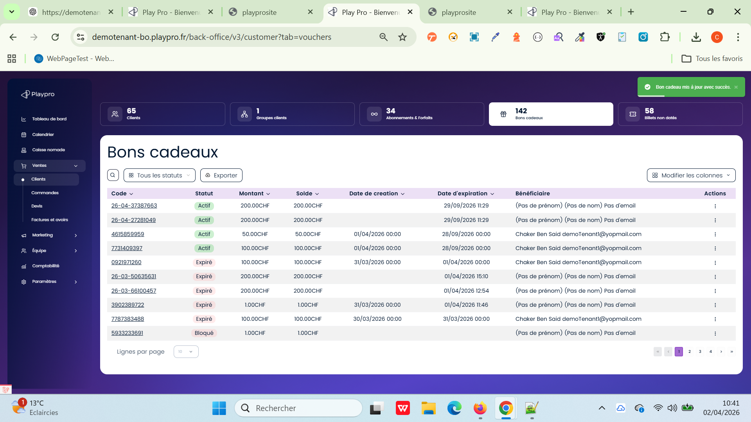

 | PLPRB-2170 Bons cadeaux / Billets non datés TC01 – Checkbox bons cadeaux | 1) Le client est sur le site Playpro V3 Tenant VIA URL: https://demotenant.playpro.fr/ 2) Une internet stable et forte 3) L'admin est sur la page Clients via URL: https://demotenant-bo.playpro.fr/back-office/ v3/customer 4) L'admin est sur la partie Bons Cadeaux via URL: https://demotenant-bo.playpro.fr/back-office/ v3/customer?tab=vouchers | 1) Aller à la page liste Bons cadeaux 2) Vérifier présence checkbox par ligne |  | Checkbox existe pour chaque ligne Checkbox globale (Select All) présente | Checkbox visible pour chaque ligne Checkbox globale (Select All) présente | Passed | 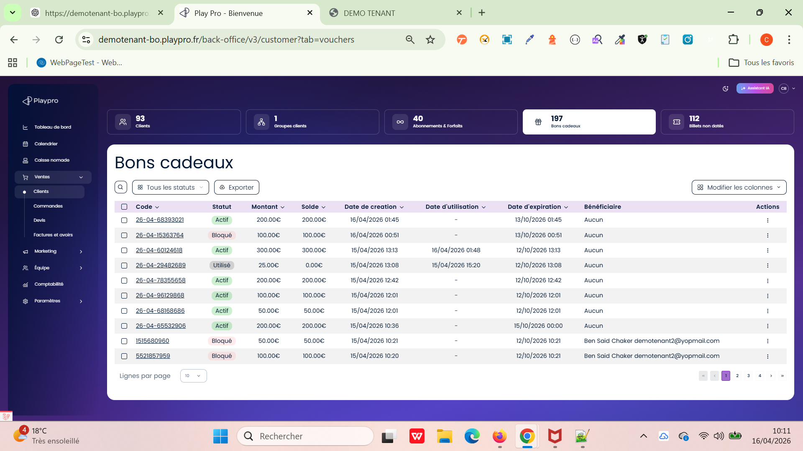
 | PLPRB-2170 Bons cadeaux / Billets non datés TC02 – Checkbox globale billets non datés | 1) Le client est sur le site Playpro V3 Tenant VIA URL: https://demotenant.playpro.fr/ 2) Une internet stable et forte 3) L'admin est sur la page Clients via URL: https://demotenant-bo.playpro.fr/back-office/ v3/customer 4) L'admin est sur la partie Bons Cadeaux via URL: https://demotenant-bo.playpro.fr/back-office/ v3/customer?tab=vouchers | 1) Aller à la page billets non datés 2) Cliquer checkbox globale |  | Tous les items sont sélectionnés | Tous les items sont sélectionnés | Passed | 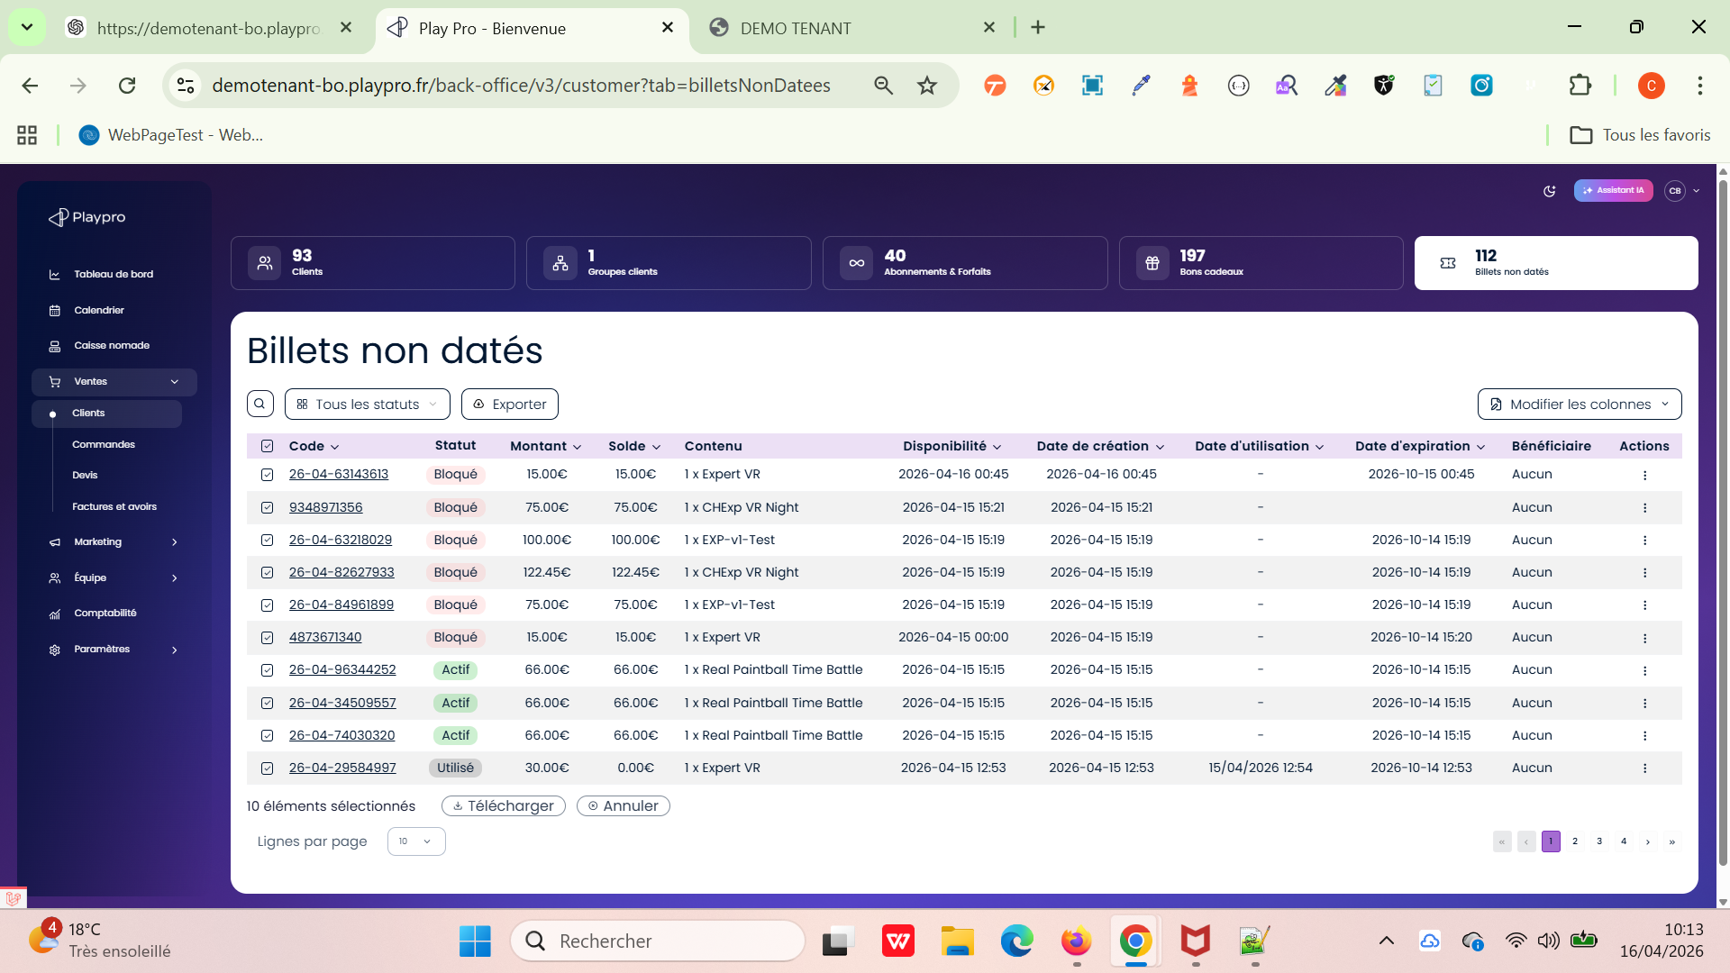
 | PLPRB-2170 Bons cadeaux / Billets non datés TC03 – Sélection/désélection | 1) Le client est sur le site Playpro V3 Tenant VIA URL: https://demotenant.playpro.fr/ 2) Une internet stable et forte 3) L'admin est sur la page Clients via URL: https://demotenant-bo.playpro.fr/back-office/ v3/customer 4) L'admin est sur la partie Bons Cadeaux via URL: https://demotenant-bo.playpro.fr/back-office/ v3/customer?tab=vouchers | 1) Select all 2) Uncheck un item |  | Select ALL est indéterminée | Checkbox globale devient indéterminée Comportement cohérent | Passed | 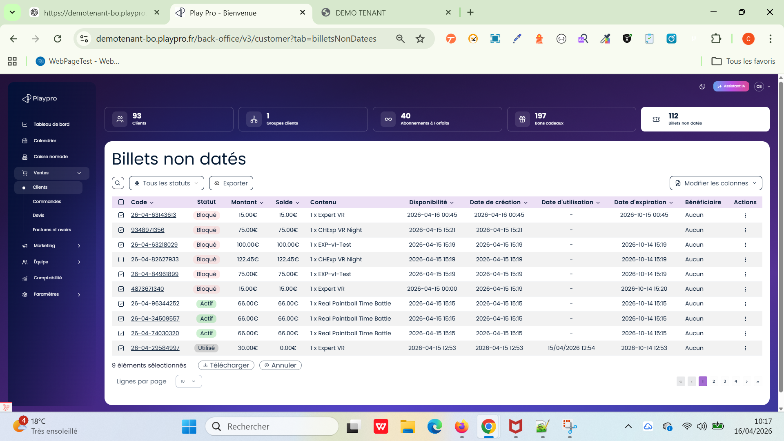
 | PLPRB-2170 Bons cadeaux / Billets non datés TC04 – Format date création | 1) Le client est sur le site Playpro V3 Tenant VIA URL: https://demotenant.playpro.fr/ 2) Une internet stable et forte 3) L'admin est sur la page Clients via URL: https://demotenant-bo.playpro.fr/back-office/ v3/customer 4) L'admin est sur la partie Bons Cadeaux via URL: https://demotenant-bo.playpro.fr/back-office/ v3/customer?tab=vouchers | 1) Ajouter un nouveau bon cadeau 2) Vérifier colonne "Date de création" |  | Date de creation: 16/04/2026 11:15 | Format complet : JJ/MM/YYYY HH:mm:ss Mais Pas 00:00:00 par défaut | Passed | 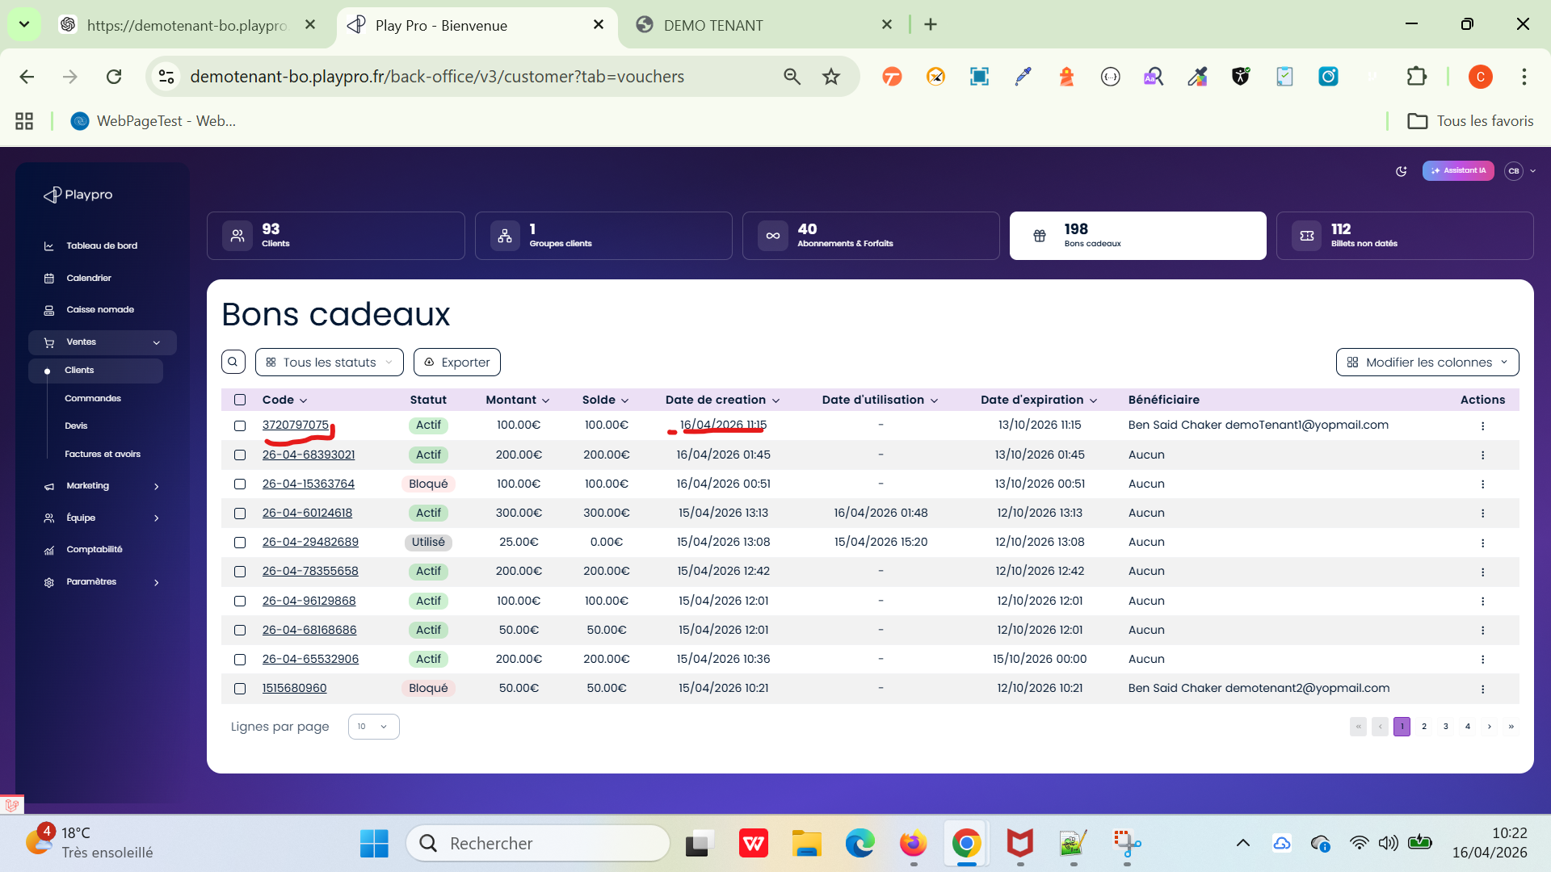
 | PLPRB-2170 Bons cadeaux / Billets non datés TC05 – Création depuis site | 1) Le client est sur le site Playpro V3 Tenant VIA URL: https://demotenant.playpro.fr/ 2) Une internet stable et forte 3) L'admin est sur la page Clients via URL: https://demotenant-bo.playpro.fr/back-office/ v3/customer 4) L'admin est sur la partie Bons Cadeaux via URL: https://demotenant-bo.playpro.fr/back-office/ v3/customer?tab=vouchers | 1) Acheter voucher / ticket via front 2) Retourner vers BO 3) Vérifier colonne "Date de création" |  | Date de creation: 16/04/2026 11:24 | Date création = date réelle achat Heure correcte | Passed
 | PLPRB-2170 Bons cadeaux / Billets non datés TC06 – Billets non datés sans date | 1) Le client est sur le site Playpro V3 Tenant VIA URL: https://demotenant.playpro.fr/ 2) Une internet stable et forte 3) L'admin est sur la page Clients via URL: https://demotenant-bo.playpro.fr/back-office/ v3/customer 4) L'admin est sur la partie Bons Cadeaux via URL: https://demotenant-bo.playpro.fr/back-office/ v3/customer?tab=vouchers | 1) Acheter un billet non daté via front 2) Aller billets non datés |  | Date de creation: 2026-04-16 11:27 | Colonne "Date de création" visible ❌ Pas vide | Passed
 | PLPRB-2170 Bons cadeaux / Billets non datés TC07 – Affichage colonne | 1) Le client est sur le site Playpro V3 Tenant VIA URL: https://demotenant.playpro.fr/ 2) Une internet stable et forte 3) L'admin est sur la page Clients via URL: https://demotenant-bo.playpro.fr/back-office/ v3/customer 4) L'admin est sur la partie Bons Cadeaux via URL: https://demotenant-bo.playpro.fr/back-office/ v3/customer?tab=vouchers | 1) Vérifier table billets |  | Une colonne avec nom: Date d'utilisation existe | Colonne Date d’utilisation visible | Passed | 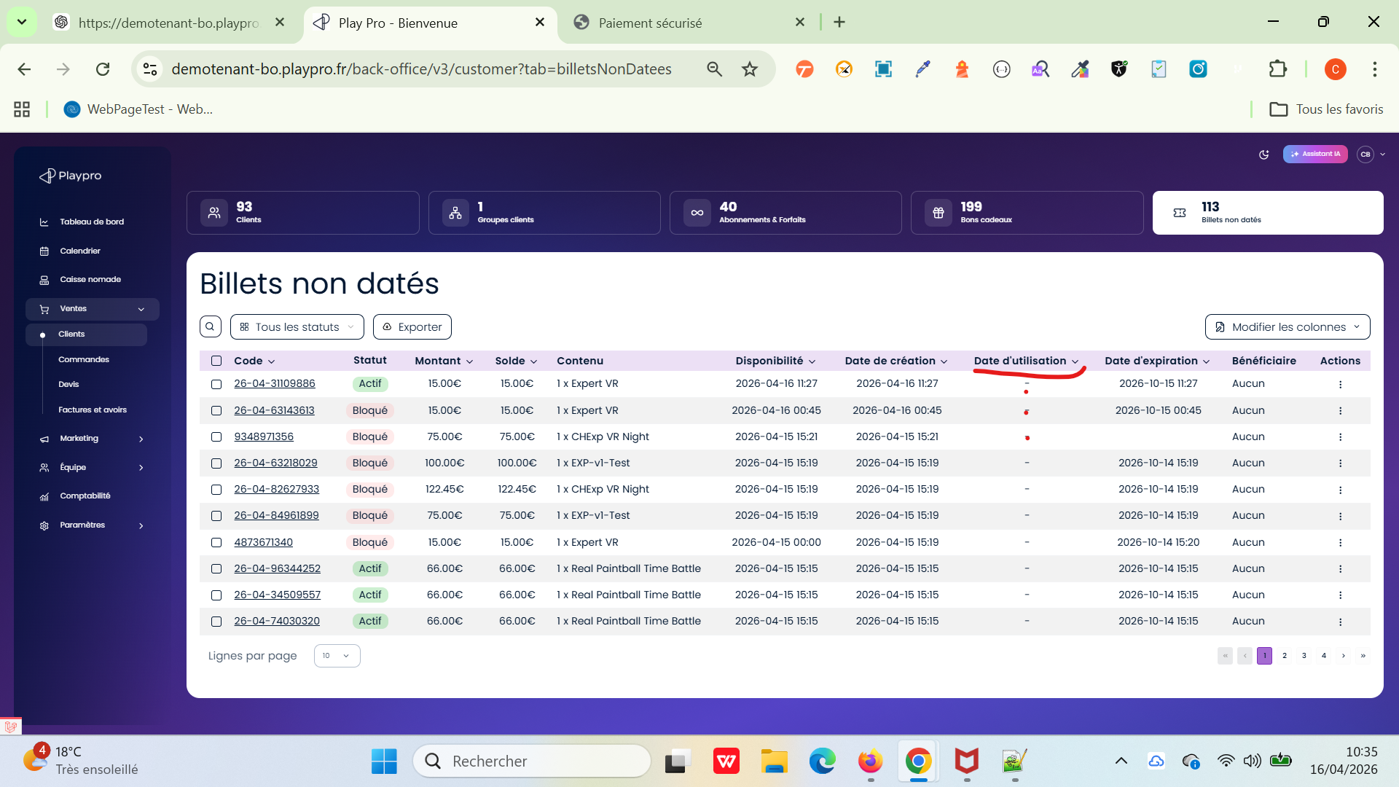
 | PLPRB-2170 Bons cadeaux / Billets non datés TC08 – Utilisation ticket | 1) Le client est sur le site Playpro V3 Tenant VIA URL: https://demotenant.playpro.fr/ 2) Une internet stable et forte 3) L'admin est sur la page Clients via URL: https://demotenant-bo.playpro.fr/back-office/ v3/customer 4) L'admin est sur la partie Bons Cadeaux via URL: https://demotenant-bo.playpro.fr/back-office/ v3/customer?tab=vouchers | 1) Utiliser un billet (booking / scan / validation) 2) Vérifier DB + BO |  | Date d'utilisation: 15/04/2026 12:54 | Date utilisation renseignée Format correct | Passed | 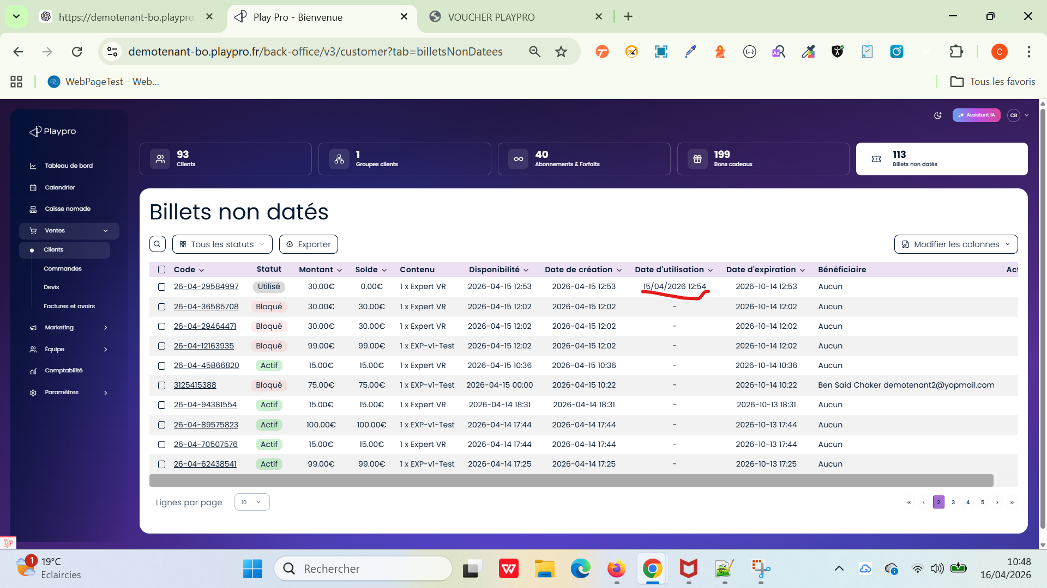
 | PLPRB-2170 Bons cadeaux / Billets non datés TC09 – Ticket non utilisé | 1) Le client est sur le site Playpro V3 Tenant VIA URL: https://demotenant.playpro.fr/ 2) Une internet stable et forte 3) L'admin est sur la page Clients via URL: https://demotenant-bo.playpro.fr/back-office/ v3/customer 4) L'admin est sur la partie Bons Cadeaux via URL: https://demotenant-bo.playpro.fr/back-office/ v3/customer?tab=vouchers | 1) Utiliser un billet (booking / scan / validation) 2) Vérifier DB + BO |  | Date utilisation s'affiche (-) | Date utilisation = vide ou null | Passed

 | Bons Cadeaux - V3 PLPRB-2813 [BUG](Caisse Nomade) Génération incorrecte et statut erroné lors de l'achat de Bons Cadeaux en quantité multiple Vérifier la génération de plusieurs bons cadeaux lors d’un achat en quantité multiple depuis la Caisse Nomade. | 1) Le client est sur le site Playpro V3 Tenant VIA URL: https://chakerqa.playpro.fr/ 2) Une internet stable et forte 3) L'admin est sur la partie Bons Cadeaux via URL: https://chakerqa-bo.playpro.fr/back-office/ v3/customer?tab=vouchers 4) Instance : chakerqa-bo 5) Accéder à Caisse Nomade → /back-office/v3/caisse 6) Client : chakerqa-client@yopmail.com Modèle de bon cadeau : 150 € | 1) Sélectionner le client. 2) Aller dans Bons Cadeaux. 3) Sélectionner le bon cadeau de 150 €. 4) Modifier la quantité à 2. 5) Vérifier que le total du panier est de 300 €. 6) Cliquer sur Encaisser et finaliser le paiement. 7) Accéder au listing Bons cadeaux : /back-office/v3/customer?tab=vouchers. 8) Vérifier les bons cadeaux générés. |  | ✅ OK — Ticket corrigé. | Deux bons cadeaux doivent être générés séparément, chacun avec : un code unique différent ; Montant : 150 € ; Solde : 150 € ; Statut : Actif ; aucune utilisation préalable. Le système ne doit donc pas générer un seul bon de 300 € avec un solde de 150 €. | Passed | 